Portada
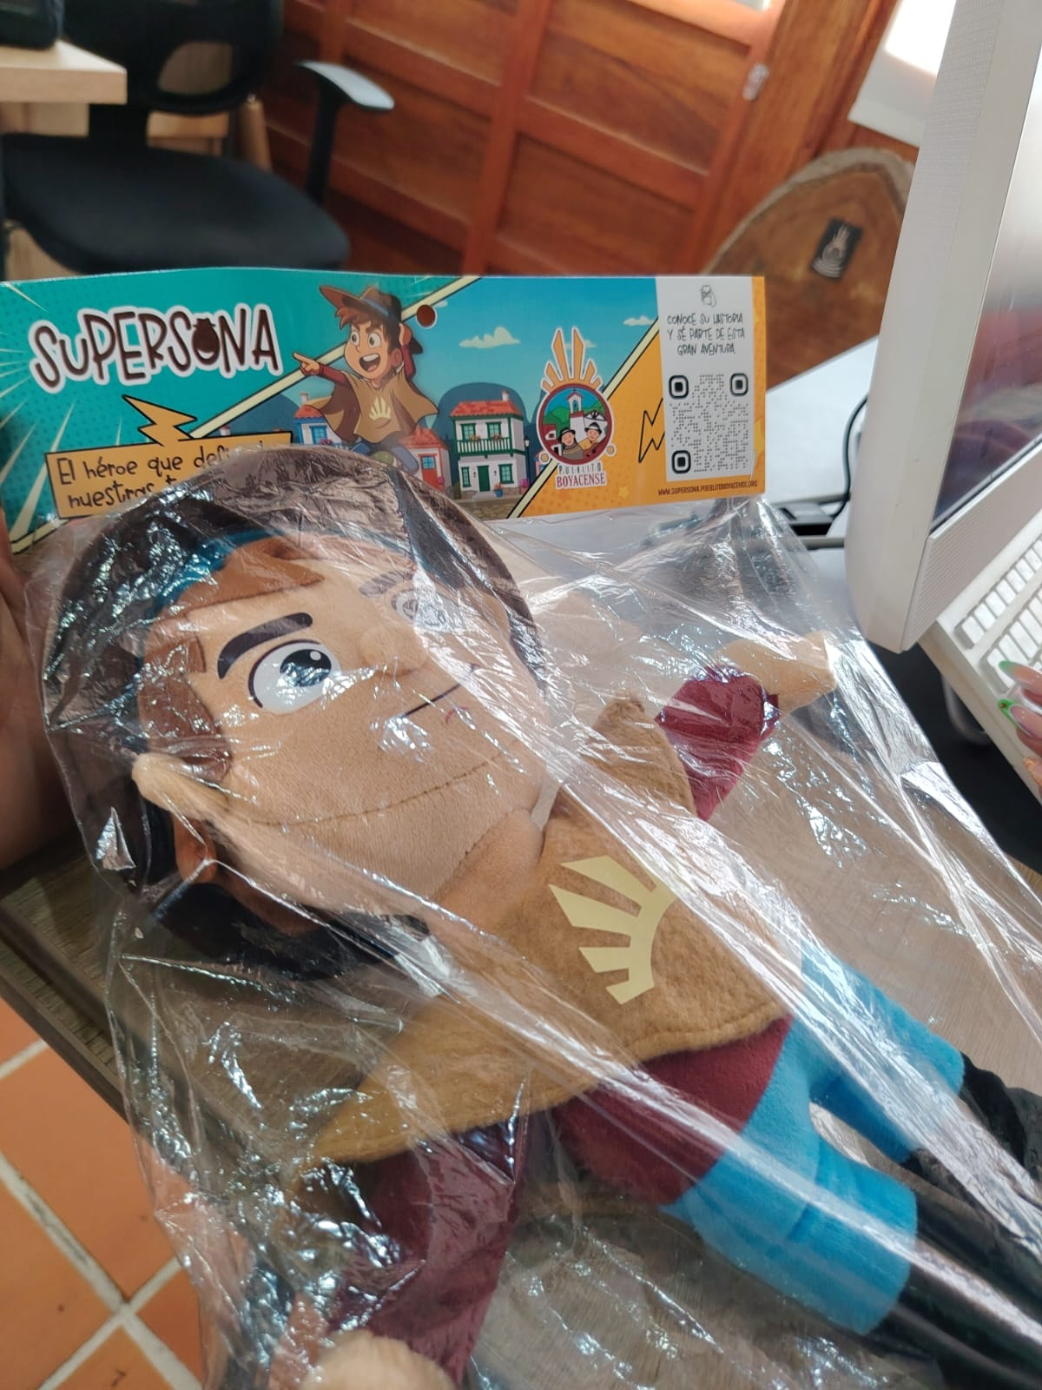

ECOSISTEMA INTERACTIVO
Pueblito Boyacense
Plantilla de contenido para catálogo digital, chatbot y administración

Instrucciones rápidas
1. No modifique los nombres de las hojas ni de las columnas.
2. Las celdas con * son obligatorias.
3. Las filas de ejemplo están en color amarillo; bórrelas antes de entregar.
4. Use el mismo nombre de comercio en todas las hojas.
5. Entre más preguntas incluya en FAQs Chatbot, mejor responderá el bot.

Hojas incluidas
Comercios | Datos generales de cada negocio
Servicios | Catálogo de productos y experiencias
Precios y Ofertas | Precios, descuentos y vigencias
Multimedia | Fotos y videos por servicio
FAQs Chatbot | Preguntas y respuestas para la IA
Categorías | Lista maestra de categorías
Tags | Etiquetas para filtros
Manzanas | Ubicaciones dentro del complejo
Eventos | Eventos y temporadas especiales
Usuarios Admin | Gestores del sistema

Generado el 22/10/2026

